PRÁCTICA 7
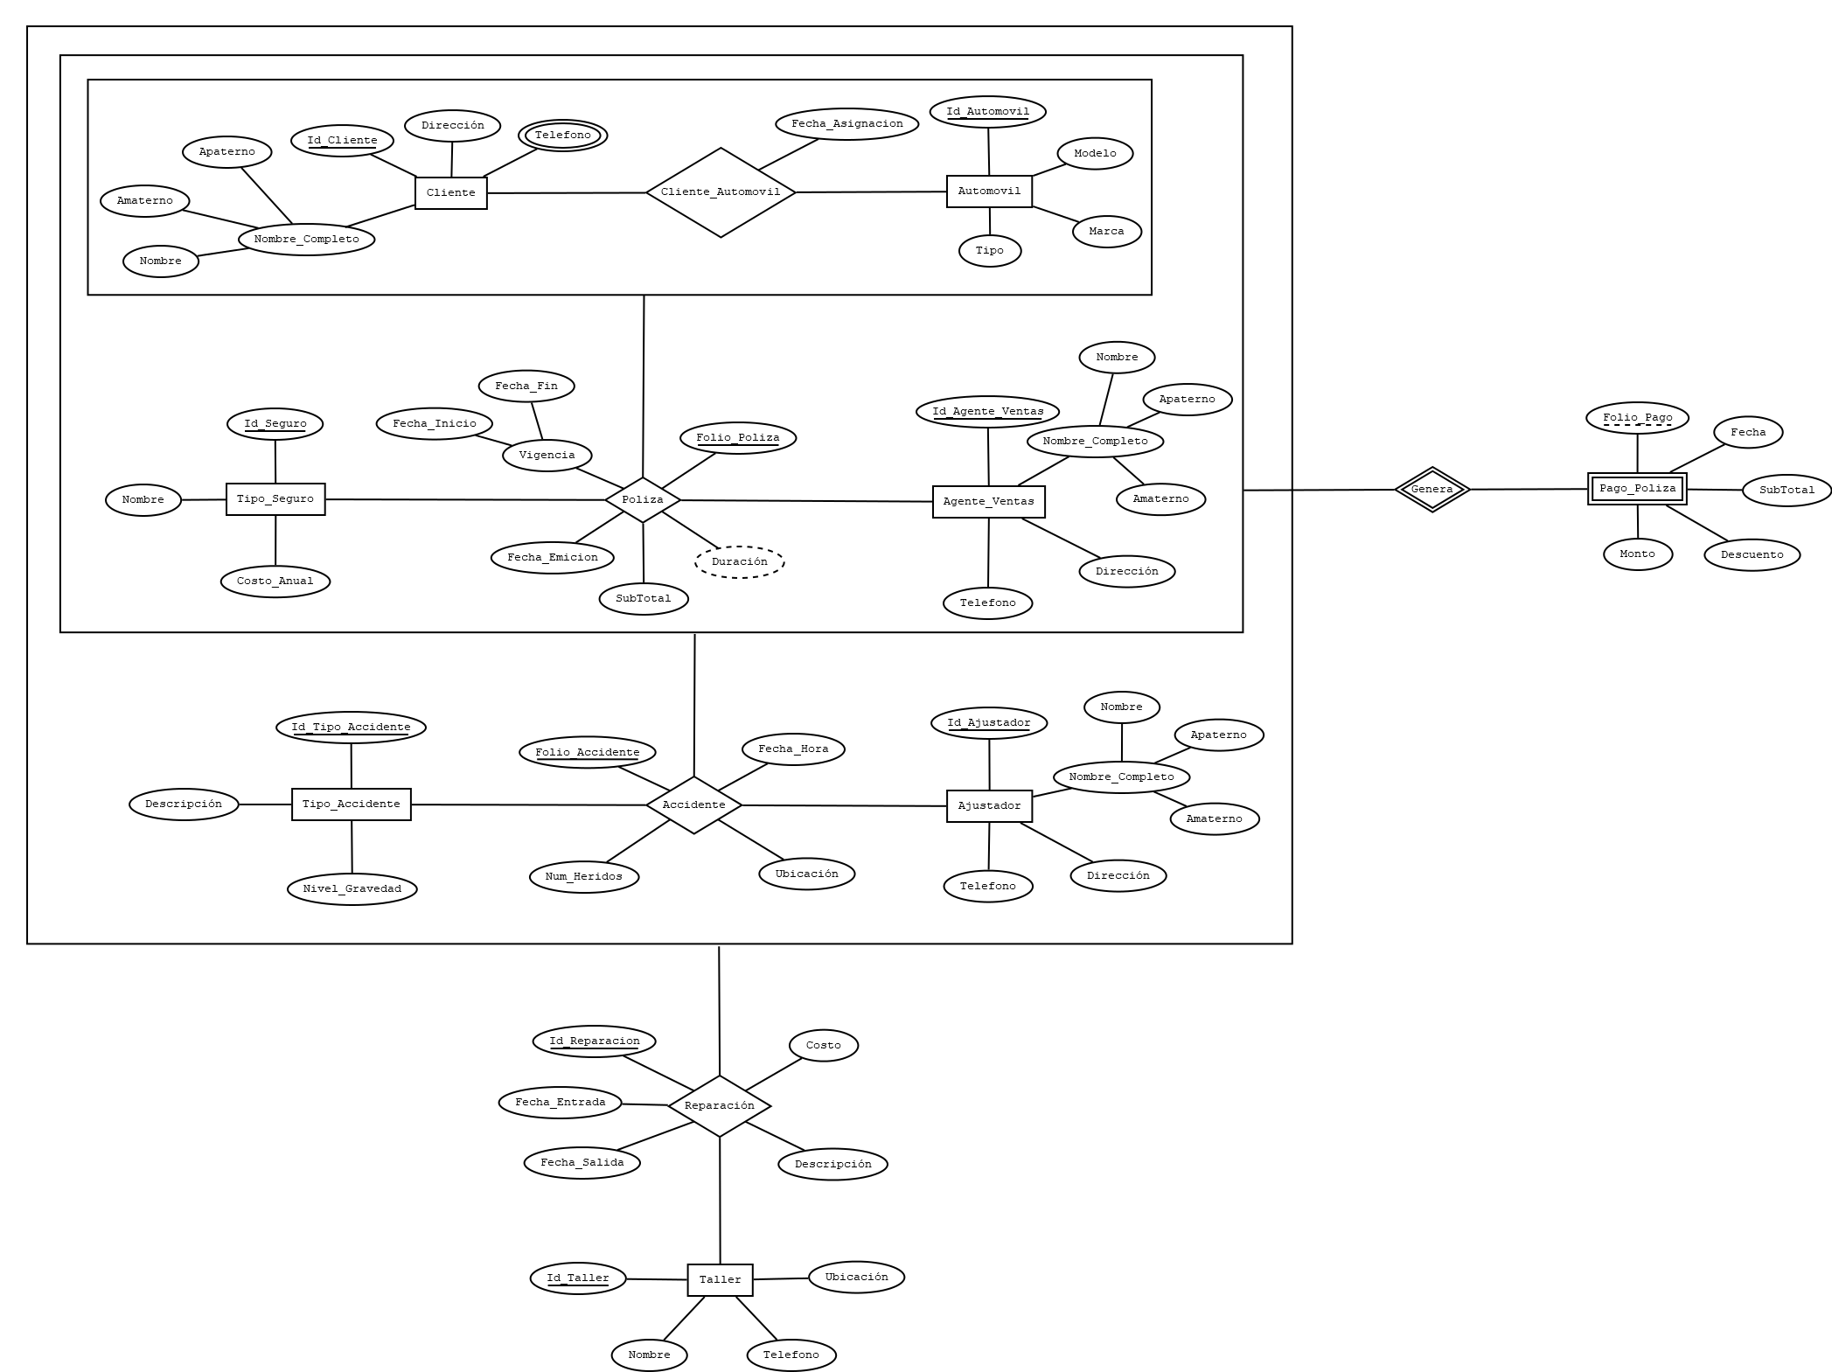
ANÁLISIS DE REQUERIMIENTOS |  |  |  |  |  |  |  |  |  |  |  | ESQUEMAS
Entidades
EMPLEADO |  |  |  |  |  |  |  |  |  |  |  | CLIENTE
 |  |  |  |  |  |  |  |  |  |  |  | NOMBRE_CAMPO | TIPO DE DATO | LONGITUD | PERMITE NULL | REGLA DE INTEGRIDAD
AUTOMOVIL |  |  |  |  |  |  |  |  |  |  |  | ID_CLIENTE | NUMBER | 6 | NO | -
 |  |  |  |  |  |  |  |  |  |  |  | NOMBRE | VARCHAR2 | 25 | NO | -
AGENTE_VENTAS |  |  |  |  |  |  |  |  |  |  |  | APATERNO | VARCHAR2 | 35 | NO | -
 |  |  |  |  |  |  |  |  |  |  |  | AMATERO | VARCHAR2 | 35 | SI | -
TIPO_SEGURO |  |  |  |  |  |  |  |  |  |  |  | DIRECCION | VARCHAR2 | 120 | NO | -
...
AJUSTADOR
 |  |  |  |  |  |  |  |  |  |  |  | AUTOMOVIL
TIPO_ACCIDENTE |  |  |  |  |  |  |  |  |  |  |  | NOMBRE_CAMPO | TIPO DE DATO | LONGITUD | PERMITE NULL | REGLA DE INTEGRIDAD
 |  |  |  |  |  |  |  |  |  |  |  | ID_AUTOMOVIL | NUMBER | 6 | NO | -
TALLER |  |  |  |  |  |  |  |  |  |  |  | MARCA | VARCHAR2 | 120 | NO | -
 |  |  |  |  |  |  |  |  |  |  |  | MODELO | VARCHAR2 | 120 | NO | -
Procesos |  |  |  |  |  |  |  |  |  |  |  | TIPO | VARCHAR2 | 75 | NO | -
CLIENTE_AUTOMOVIL(CLIENTE, AUTOMOVIL)
...
POLIZA (CLIENTE_AUTOMOVIL, AGENTE_VENTAS, TIPO_SEGURO) |  |  |  |  |  |  |  |  |  |  |  | CLIENTE_AUTOMOVIL
 |  |  |  |  |  |  |  |  |  |  |  | NOMBRE_RELACION | TABLA ORIGEN | CAMPO ORIGEN | TABLA DESTINO | CAMPO DESTINO
PAGO_POLIZA (POLIZA) |  |  |  |  |  |  |  |  |  |  |  | CLIENTE_CLIENTE_AUTOMOVIL | CLIENTE | ID_CLIENTE | CLIENTE_AUTOMOVIL | ID_CLIENTE
 |  |  |  |  |  |  |  |  |  |  |  | AUTOMOVIL_CLIENTE_AUTOMOVIL | AUTOMOVIL | ID_AUTOMOVIL | CLIENTE_AUTOMOVIL | ID_AUTOMOVIL
ACCIDENTE (POLIZA, AJUSTADOR, TIPO_ACCIDENTE)
REPARACION (ACCIDENTE, TALLER) |  |  |  |  |  |  |  |  |  |  |  | TELEFONO_CLIENTE
 |  |  |  |  |  |  |  |  |  |  |  | NOMBRE_RELACION | TABLA ORIGEN | CAMPO ORIGEN | TABLA DESTINO | CAMPO DESTINO
 |  |  |  |  |  |  |  |  |  |  |  | CLIENTE_TELEFONO | CLIENTE | ID_CLIENTE | TELEFONO_CLIENTE | ID_CLIENTE
...
ANÁLISIS DE REQUERIMIENTOS |  |  |  |  |  |  |  |  |  |  |  | ESQUEMAS
MODELO RELACIONAL
...
ANÁLISIS DE REQUERIMIENTOS |  |  |  |  |  |  |  |  |  |  |  | ESQUEMAS
CLIENTE |  |  |  |  | AUTOMÓVIL |  |  |  | TIPO_SEGURO |  |  | AGENTE_VENTAS
ID_CLIENTE | NOMBRE | APATERNO | AMATERNO | DIRECCION | ID_AUTOMOVIL | MARCA | MODELO | TIPO | ID_SEGURO | NOMBRE | COSTO_ANUAL | ID_AGENTE_VENTAS | NOMBRE | APATERNO | AMATERNO | DIRECCION
1 | JUAN | PEREZ | LOPEZ | ZACATECAS, ZAC NUM34 | 1 | FORD | Ford Fusion 2022 | AUTO PARTICULAR | 1 | Daños Materiales | 4,000 | 1 | OMAR | LOPEZ | LOPEZ | ZACATECAS, ZAC NUM 67
2 | OMAR | ALVARADO | RODRIGUEZ | MIGUEL HIDALGO, ZAC NUM2 | 2 | AUDI | A3 Sedán 2022 | AUTO PARTICULAR | 2 | Robo Total | 5,000 | 2 | CRISTIAN | MARTINEZ | GARZA | ZACATECAS, ZAC NUM 45
3 | MARIO | DIAZ | FLORES | ZACATECAS, ZAC NUM35 | 3 | SEAT | Ibiza 2022 | AUTO PARTICULAR | 3 | Gastos Médicos Ocupantes | 4,000 | 3 | ANA | OLVERA | SANCHEZ | ZACATECAS, ZAC NUM 35
4 | ANA | GARCIA | PEREZ | ZACATECAS, ZAC NUM36 | 4 | BMW | BMW Serie 1 2022 | AUTO PARTICULAR | 4 | Arrastre de Remolque | 2,000 | 4 | MARIA | LOPEZ | FLORES | ZACATECAS, ZAC NUM 45
5 | CARLOS | LOPEZ | TORRES | ZACATECAS, ZAC NUM37 | 5 | FORD | Ford Mustang 2020 | AUTO PARTICULAR | 5 | Responsabilidad Civil por Daños a Terceros | 10,000 | 5 | JUAN | TORRES | GARCIA | FRESNILLO, ZAC ,NUM 23
...

